Sheet1
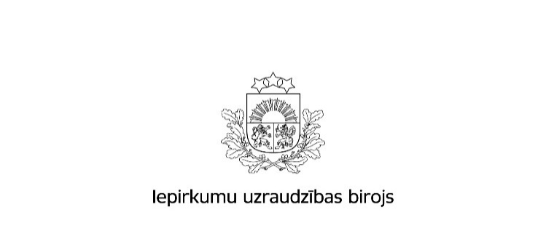

Kopējais publicēto paziņojumu skaits un publikācijās norādītās kopējās līgumcenas 2016.gadā

 | Iepirkumu izsludināšanas publikāciju skaits * | Rezultātu paziņojumu skaits * | Kopējā līgumcena, milj.EUR, bez PVN *
Publisko iepirkumu likums
Virs un zem ES līgumcenu sliekšņa kopā | 4,920 | 3,460 | 1,634,737,509
Virs ES līgumcenu sliekšņa *** | 1,876 | 1,270 | 1,175,971,762
Zem ES līgumcenu sliekšņa ** | 3,044 | 2,190 | 458,765,747
8.² panta kārtībā **** | 12,075 | 11,989 | 266,977,438
Kopā | 16,995 | 15,449 | 1,901,714,947
Ministru kabineta noteikumi Nr.299
Kopā | 4268 | 4138 | 473,931,384
Sabiedrisko pakalpojumu sniedzēju iepirkumu likums
Kopā | 178 | 121 | 655,228,419
Publiskās un privātās partnerības likums
Kopā | 0 | 0 | 0
Aizsardzības un drošības jomas iepirkumu likums
Kopā | 33 | 20 | 82,366,331
Pavisam kopā | 21,474 | 19,728 | 3,113,241,081
Avots: IUB Publikāciju vadības sistēmas datu bāze
Aprēķins veikts uz 26.01.2017

Apzīmējumu skaidrojumi: * ´Iepirkumu izsludināšanas publikāciju skaits´ - norādītais skaitlis veidojas no iepirkumiem, kuri IUB izsludināti, izmantojot šāda veida publikāciju veidlapas: Iepriekšējais informatīvais paziņojums, Paziņojums par kvalifikācijas sistēmu, Paziņojums par līgumu (PIL, SPSIL, ADJIL), Paziņojums par grozījumiem, iepirkumu procedūras izbeigšanu vai pārtraukšanu (PIL, SPSIL, ADJIL), Paziņojums par uzaicinājumu piedalīties koncesijas procedūrā, Paziņojums par metu konkursu (PIL,SPSIL), Paziņojums par plānoto līgumu, Paziņojums par apakšuzņēmuma līgumu aizsardzības un drošības jomā, Paziņojums par finansējuma saņēmēja iepirkuma procedūru. * ´Rezultātu paziņojumu skaits´ - norādītais skaitlis veidojas no šāda veida publikāciju veidlapām: Paziņojums par iepirkuma procedūras rezultātiem (PIL, SPSIL, ADJIL), Paziņojums par metu konkursa rezultātiem (PIL, SPSIL), Informatīvs paziņojums par noslēgto līgumu, Paziņojums par finansējuma saņēmēja iepirkumu procedūras rezultātiem, Paziņojums par koncesijas procedūras rezultātiem. * ´Kopējā līgumcena milj.EUR, bez PVN´ norādītā kopsumma veidojas no rezultātu paziņojumos norādītās iepirkumu līgumu cenas. Par reālo noslēgto līgumu summu pasūtītājs atskaitās iepirkumu gada pārskatos, kuros norāda visus kalendāra gadā veiktos iepirkumus un noslēgto līgumu līgumsummas. Rezultātu publikācijās norādītajām līgumcenām piemīt informatīvs raksturs.

